상품제안서
스카이 필 GaN 65W 접지 빌트인 케이블 초고속 충전기 | 상품코드: S46136

 |  |  |  |  |  |  | 02-713-8555 | www.synergygift.co.kr
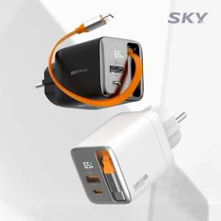 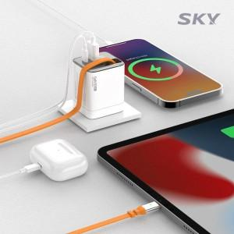 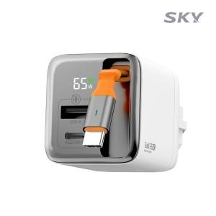

【상세/제작정보】

【인쇄/포장옵션】 | 레이저, 풀칼라 / 포장지포장

【공급단가】 | 수량 | 30~ | 50~ | 100~ | 500~ | 1,000~
*VAT별도 | 단가 | 24,200원 | 23,390원 | 22,700원 | 21,300원 | 20,900원

【상품 URL】 | https://www.synergygift.co.kr:443/src/goods_detail.php?gdno=46136

